Instrucciones
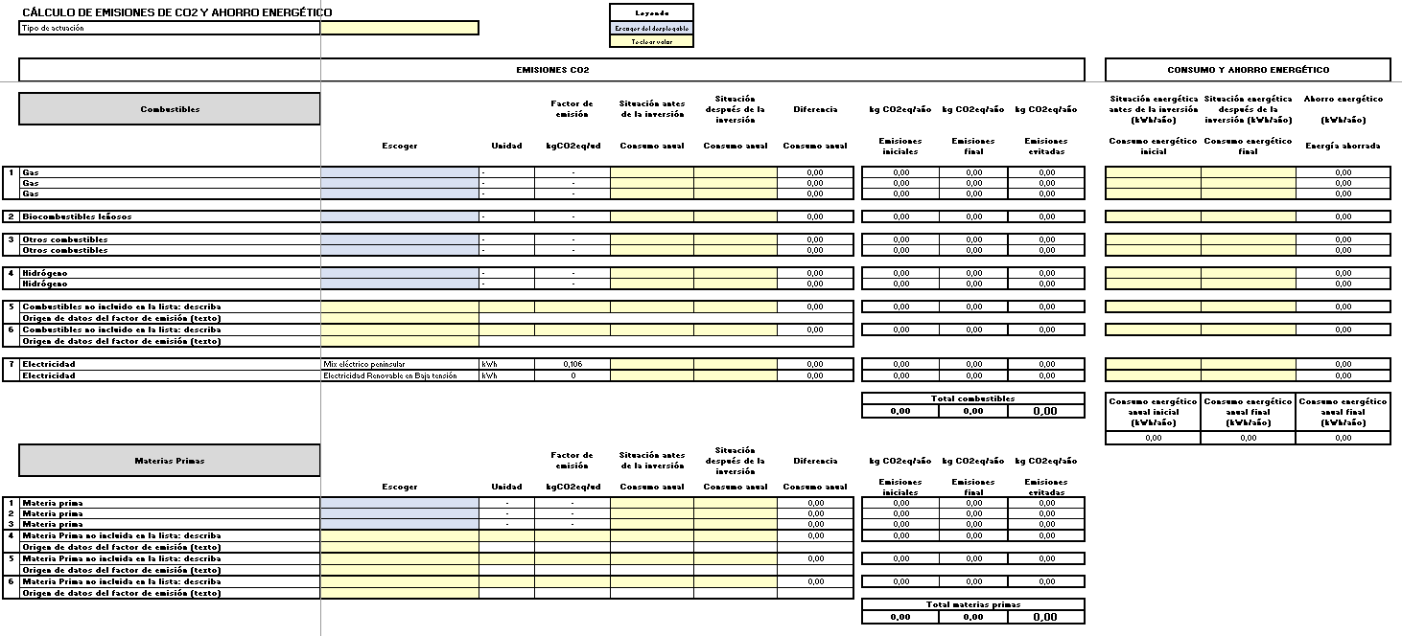
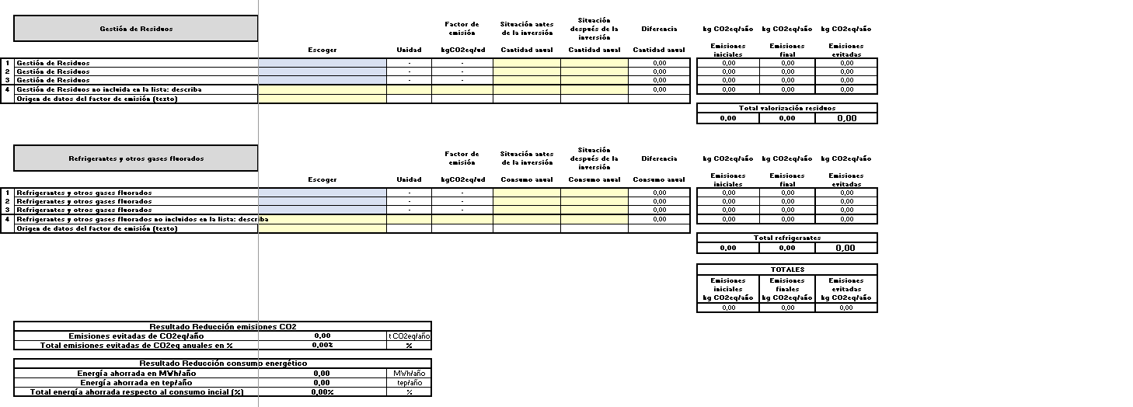
INSTRUCCIONES:
Esta hoja de cálculo sirve para comparar las emisiones de CO2eq y la reducción de comsumo energético (MWh) después de la inversión para la que se solicita la subvención en el programa EEIND26.
Rellene la hoja "Datos Proyecto"; Sólo puede introducir datos en las celdas de fondo amarillo o azul.
Todas las demás celdas están protegidas contra escritura.
Debe introducir datos:
Celdas con fondo azul (columna “escoger”): en primer lugar, debe escoger el combustible utilizado o a utilizar, escogiendo un valor del desplegable. Al hacerlo, se rellenarán automáticamente, las celdas correspondientes a las columnas “unidad” y “factor de emisión”.
(*) Sólo si el combustible no estuviera listado, podrá introducir manualmente la información en la zona “5 y 6 Combustible no incluido en la lista”.
Celdas con fondo amarillo: debe introducir el valor de su proceso:
Tipo actuación:
Celda "Tipo de actuación": indicara el tipo de actuación a levar a cabo, segín la clasificación indicada en las bases (1, 2, 3, 4, 5 ó 6).
Columna “antes de la inversión”: utilizando la unidad de medida de la columna “unidad”, debe indicar el consumo anual del combustible, materia prima, residuos y/o refrigerantes y otros gases fluorados en el proceso antes de realizar la inversión.
Columna “después de la inversión”: utilizando la unidad de medida de la columna “unidad”, debe indicar el consumo anual del combustible, materia prima, residuos y/o refrigerantes y otros gases fluorados en el proceso después de la inversión.
(*) en el caso citado anteriormente, de combustible no incluido en las listas desplegables, podrá introducir el combustible de su caso (columna “escoger”), y deberá indicar la unidad en la columna “unidad”, el factor de emisión en kgCO2eq/unidad en la columna “factor de emisión” y la referencia a la fuente normativa o bibliográfica donde se indique dicho valor.
Columna "Situación energética antes de la inversión": introducir utilizando la unidad kWh, el consumo energético anual del combustible en el proceso antes de realizar la inversión.
Columna "Situación energética después de la inversión": introducir utilizando la unidad kWh, el consumo energético anual del combustible en el proceso después de realizar la inversión.
CON LOS VALORES INTRODUCIDOS, LA HOJA DE CÁLCULO CALCULA EL VALOR DE EMISIONES EVITADAS Y LA ENERGÍA AHORRADA
Para las actuaciones tipo 1,2,3 y 4, debe cumplirse que el "Total energía ahorrada respecto al consumo incial (%)" debe ser igual o mayor al 10%.
Para la actuación tipo 5, debe cumplirse que el "Total energía ahorrada respecto al consumo incial (%)" debe ser igual o mayor al 10%, o que "Total emisiones evitadas de CO2eq anuales en %" debe ser igual o mayor al 10%.
Para la actuación tipo 6, debe cumplirse que "Total emisiones evitadas de CO2eq anuales en %" debe ser igual o mayor al 10%.

Factores emisión
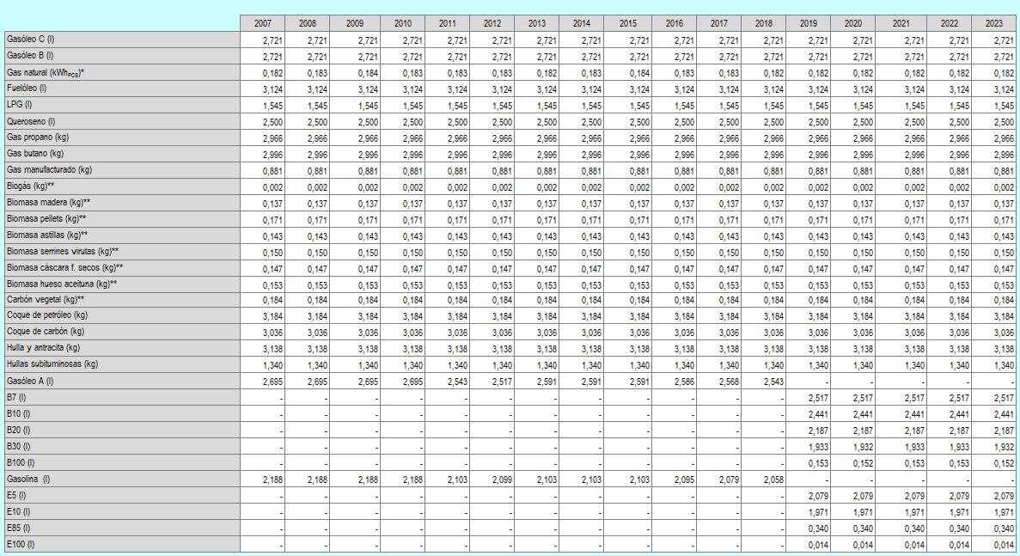
datos año 2023 | Unidad | Factor de emisión kgCO2/unidad
Gas natural | kWhPCS | 0.182 |  | Factores de emisión kg CO2e/unidad
LPG | l | 1.545
Queroseno | l | 2.500
Gas propano | kg | 2.966
Gas butano | kg | 2.996
Gas manufacturado | kg | 0.881
Biogás | kg | 0.002

 | Unidad | Factor de emisión kgCO2/unidad
Gasóleo C | l | 2.721
Gasóleo B | l | 2.721
Fuelóleo | l | 3.124
Coque de petróleo | kg | 3.184
Coque de carbón | kg | 3.036
Hulla y antracita | kg | 3.138
Hullas subituminosas | kg | 1.340
Gasolina (E5) | l | 2.079

 | Unidad | Factor de emisión kgCO2/unidad
Biomasa madera | kg | 0.137
Biomasa pellets | kg | 0.171
Biomasa astillas | kg | 0.143 | *Factor de emisión del gas natural expresado en kgCO2/kWhPCS (Poder Calorífico Superior). Para el paso de PCS a PCI se utiliza el factor de conversión de 0,901.
Biomasa serrines virutas | kg | 0.150 | **La utilización de la biomasa (madera, pellets o biogás) como combustible se considera neutra en emisiones de CO2 al ser de origen biogénico pero sí producirá emisiones de CH4 y N2O.
Biomasa cáscara frutos secos | kg | 0.147 | Los factores de emisión de CO2 con independencia de su origen biogénico serían: para el biogás 1,369 kgCO2/kg, madera 1,617 kgCO2/kg, pellets 1,474 kgCO2/kg, astillas 1,680 kgCO2/kg, serrines 2,123 kgCO2/kg, cáscara de frutos secos 2,022 kgCO2/kg, hueso de aceituna 2,022 kgCO2/kg y carbón vegetal 3,516 kgCO2/kg.
Biomasa hueso aceituna | kg | 0.153
Carbón vegetal | kg | 0.184

 | Unidad | Factor de emisión kgCO2/unidad | https://www.europarl.europa.eu/RegData/etudes/BRIE/2021/689332/EPRS_BRI(2021)689332_EN.pdf
Hidrógeno gris | kg | 9.3
Hidrógeno verde | kg | 0

 | Unidad | Factor de emisión kgCO2/unidad | Promedio de los últimos 5 años publicado por Redeia (REE), promedio 2021-2025.
Mix eléctrico peninsular | kWh | 0.106
Electricidad Renovable en Baja tensión | kWh | 0

